Srednie
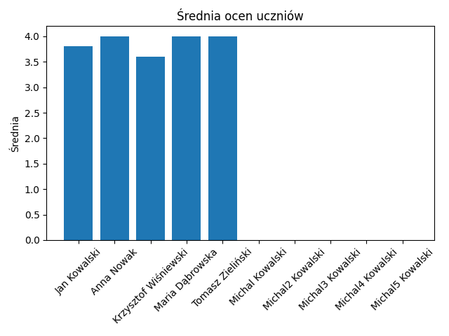

Name | Average
Jan Kowalski | 3.8
Anna Nowak | 4
Krzysztof Wiśniewski | 3.6
Maria Dąbrowska | 4
Tomasz Zieliński | 4
Michal Kowalski | 0
Michal2 Kowalski | 0
Michal3 Kowalski | 0
Michal4 Kowalski | 0
Michal5 Kowalski | 0

Obecnosc
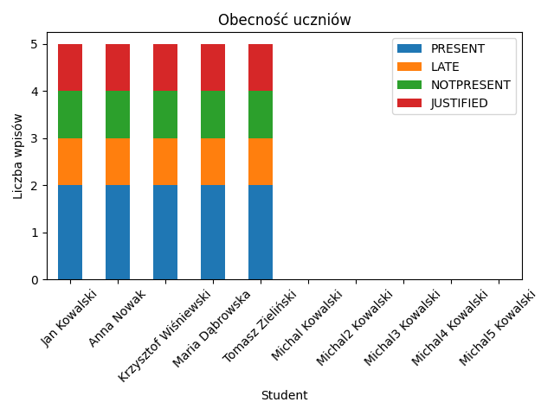

Student | PRESENT | LATE | NOTPRESENT | JUSTIFIED
Jan Kowalski | 2 | 1 | 1 | 1
Anna Nowak | 2 | 1 | 1 | 1
Krzysztof Wiśniewski | 2 | 1 | 1 | 1
Maria Dąbrowska | 2 | 1 | 1 | 1
Tomasz Zieliński | 2 | 1 | 1 | 1
Michal Kowalski | 0 | 0 | 0 | 0
Michal2 Kowalski | 0 | 0 | 0 | 0
Michal3 Kowalski | 0 | 0 | 0 | 0
Michal4 Kowalski | 0 | 0 | 0 | 0
Michal5 Kowalski | 0 | 0 | 0 | 0

Oceny_Jan_Kowalski
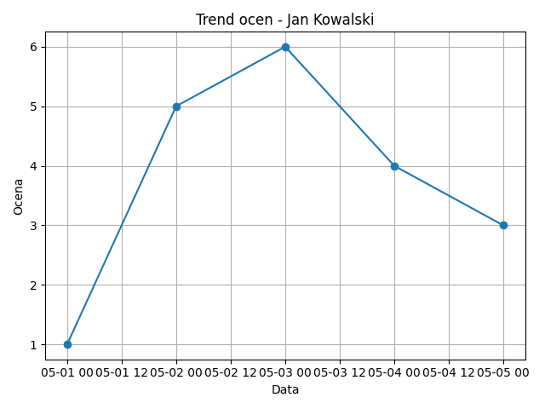

Date | Grade
2025-05-01 | 1
2025-05-02 | 5
2025-05-03 | 6
2025-05-04 | 4
2025-05-05 | 3

Oceny_Anna_Nowak
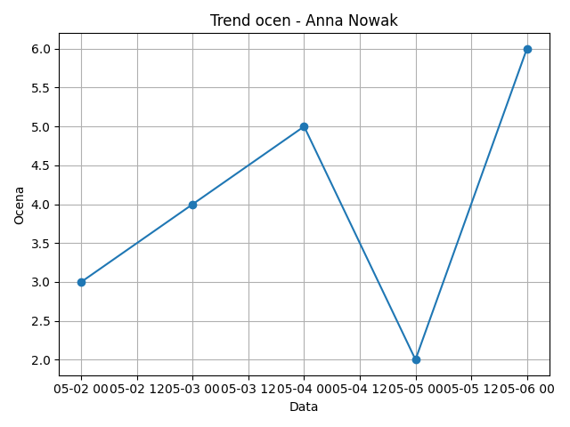

Date | Grade
2025-05-02 | 3
2025-05-03 | 4
2025-05-04 | 5
2025-05-05 | 2
2025-05-06 | 6

Oceny_Krzysztof_Wiśniewski
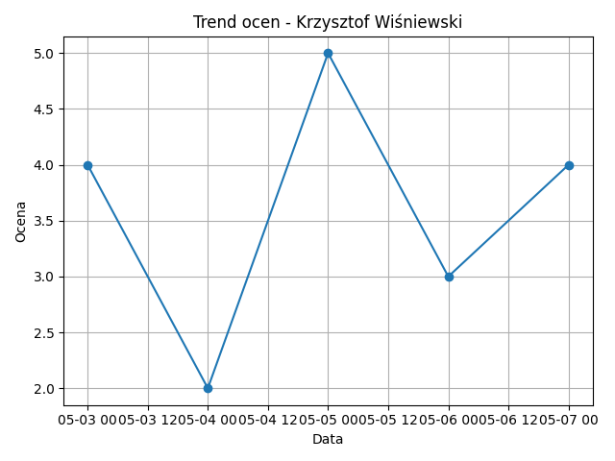

Date | Grade
2025-05-03 | 4
2025-05-04 | 2
2025-05-05 | 5
2025-05-06 | 3
2025-05-07 | 4

Oceny_Maria_Dąbrowska
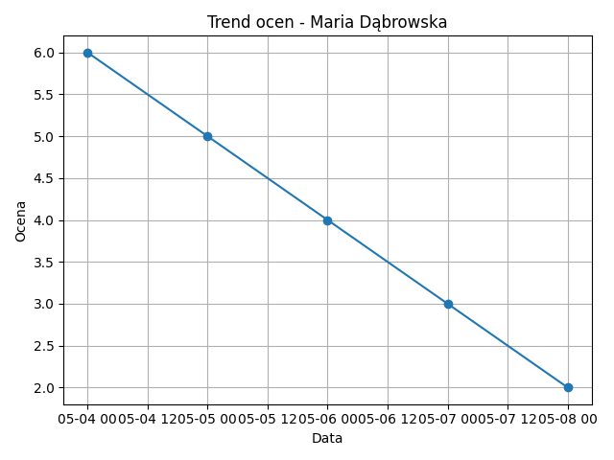

Date | Grade
2025-05-04 | 6
2025-05-05 | 5
2025-05-06 | 4
2025-05-07 | 3
2025-05-08 | 2

Oceny_Tomasz_Zieliński
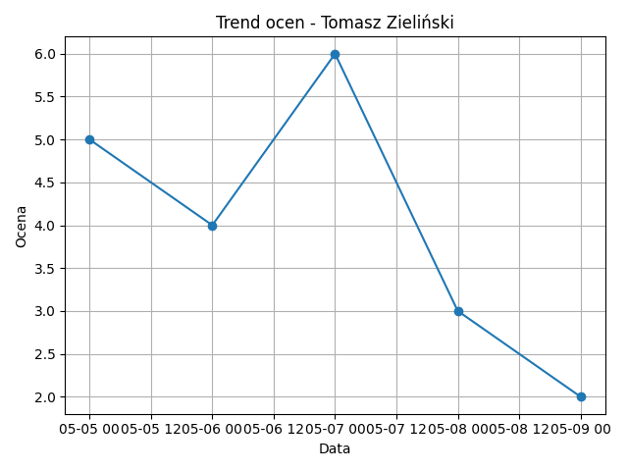

Date | Grade
2025-05-05 | 5
2025-05-06 | 4
2025-05-07 | 6
2025-05-08 | 3
2025-05-09 | 2

